信用交易
融资融券市场交易数据统计（20220714）

标的证券 | 融资融券余额（亿元） | 融资余额（亿元） | 融券余额（亿元） | 融资买入额（亿元） | 融资融券规模变化（亿元） | 融资余额增幅(‰) | 融券余额增幅(%)
统计数据 | 16,231.94 | 15,264.26 | 967.69 | 732.02 | 31.81 | 1.17 | 1.46
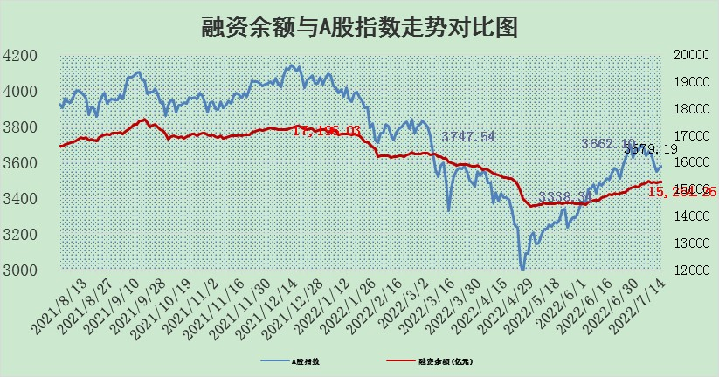

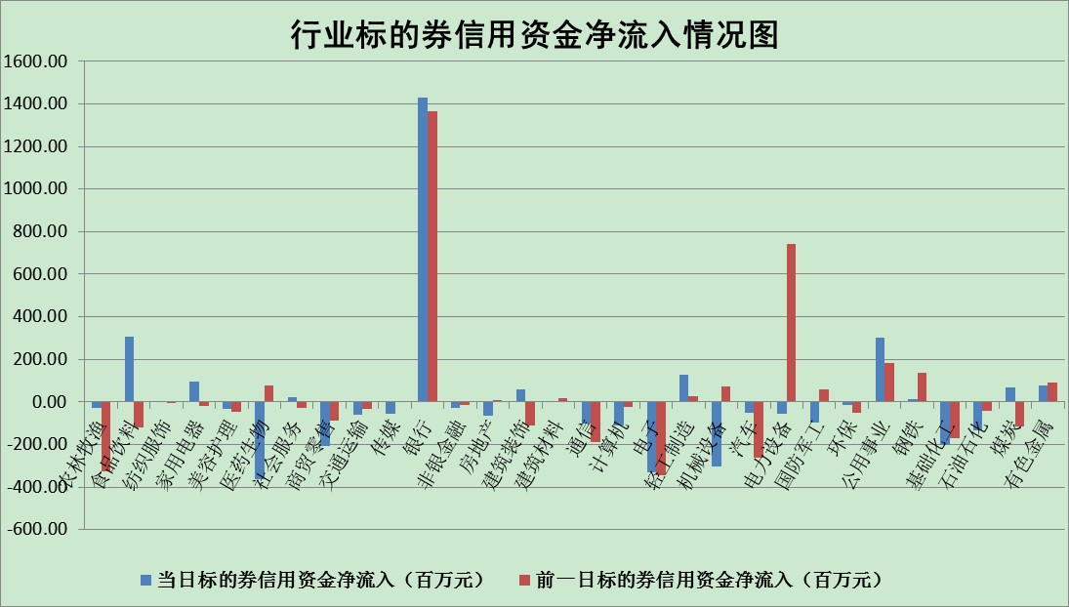

标的基金代码 | 标的基金简称 | 融资余额/市值(%) | 融资余额增幅(%) | 融资买入额/成交金额(%) | （融资余额净增额-融券余额净增额）/市值(‱) | 融券余额降幅(%) | ABS[（融资余额净增额-融券余额净增额）/市值净增额-1](%)
159902 | 华夏中小板ETF | 1.37 | 0.42 | 0.05 | -3.41 | -5.82 | 108.16
159915 | 易方达创业板ETF | 1.30 | -5.11 | 953544.95 | -8.64 | -2.79 | 103.38
159919 | 嘉实沪深300ETF | 5.07 | -0.19 | 0.88 | -1.23 | -1.86 | 117.89
159920 | 华夏恒生ETF | 106.89 | -0.29 | 31.59 | -30.87 | 0.44 | 29.86
159922 | 嘉实中证500ETF | 1.00 | -0.09 | 9.82 | -8.57 | -0.77 | 113.06
159925 | 南方沪深300ETF | 0.05 | 1.75 | 0.01 | 0.08 | 0.00 | 99.66
159928 | 消费ETF | 0.81 | -6.77 | 3.11 | -5.84 | 0.52 | 90.77
159934 | 易方达黄金ETF | 467.86 | -0.12 | 4.48 | -55.64 | 0.00 | 570.03
159939 | 全指信息技术ETF | 0.64 | -4.43 | 13.31 | -2.99 | 0.00 | 103.58
159940 | 全指金融地产ETF | 0.30 | -0.40 | 0.07 | -0.12 | 0.00 | 99.91
159995 | 半导体芯片ETF | 2.17 | 0.63 | 215.11 | 1.66 | 1.46 | 98.02
159997 | 天弘中证电子ETF | 2.57 | 6.52 | 93.58 | 22.06 | 60.13 | 69.52
159998 | 天弘中证计算机主题ETF | 0.18 | -12.72 | 0.02 | -2.66 | 0.00 | 105.18
510050 | 华夏上证50ETF | 11.38 | 0.36 | 135.28 | 7.27 | 11.93 | 113.93
510180 | 华安上证180ETF | 0.46 | 1.19 | 1.85 | 0.63 | 8.10 | 104.67
510880 | 华泰柏瑞红利ETF | 0.21 | 5.03 | 0.95 | 1.15 | 7.73 | 101.21
510900 | 易方达恒生H股ETF | 140.19 | -0.35 | 5.58 | -49.10 | 0.00 | 32.99
511010 | 5年期国债ETF | 0.00 | 0.00 | 0.00 | 0.00 | 0.00 | 100.00
511380 | 可转债及可交换债券ETF | 49.08 | -1.59 | 0.42 | -79.55 | 0.00 | 643.03
512000 | 全指证券ETF | 7.58 | 0.54 | 24.34 | 8.12 | 7.70 | 127.96
512010 | 沪深300医药卫生ETF | 4.06 | -0.66 | 33.84 | -3.16 | -3.02 | 102.67
512070 | 沪深300非银ETF | 3.08 | 0.55 | 39.27 | 0.93 | -9.88 | 101.36
512400 | 南方中证申万有色金属ETF | 0.95 | 0.42 | 1.00 | -8.47 | -12.80 | 39.07
512580 | 广发中证环保产业ETF | 0.47 | 17.28 | 1.02 | 6.03 | -2.36 | 97.63
512660 | 国泰中证军工ETF | 2.72 | -3.69 | 15.10 | -14.61 | -8.33 | 107.79
512800 | 华宝中证银行ETF | 11.38 | 0.54 | 4.80 | 6.39 | 4.11 | 93.52
512980 | 广发中证传媒ETF | 1.67 | -0.39 | 104.85 | -0.72 | -2.69 | 97.38
515030 | 华夏中证新能源汽车ETF | 1.51 | 1.97 | 54.00 | 1.20 | -4.30 | 99.30
515050 | 华夏中证5G通信主题ETF | 1.79 | -0.52 | 327.40 | -0.99 | -0.94 | 101.10
515070 | 华夏中证人工智能ETF | 1.26 | -2.15 | 0.10 | -2.78 | 0.00 | 102.66
标的股票比较指标 |  | 融资余额/流通A股市值(%) | 融资余额增幅(%) | 融资买入额/成交金额(%) | （融资余额净增额-融券余额净增额）/流通A股市值(‱) | 融券余额降幅(%) | ABS[（融资余额净增额-融券余额净增额）/流通A股市值净增额-1](%)
前十名标的个股 |  | 仁东控股 | 先惠技术 | 晨鸣纸业 | 四方股份 | 洪涛股份 | 锋尚文化
 |  | 数码科技 | 四方股份 | 新湖中宝 | 先惠技术 | 富通鑫茂 | 雷柏科技
 |  | 中体产业 | 朗特智能 | 光大银行 | 南都电源 | 超华科技 | 松井股份
 |  | 尖峰集团 | 华友钴业 | 华友钴业 | 德赛电池 | 东港股份 | 光明乳业
 |  | 景兴纸业 | 德赛电池 | 先惠技术 | 林洋能源 | 东土科技 | 亚通股份
 |  | 神州泰岳 | 索菲亚 | TCL科技 | 华星创业 | 中润资源 | 品渥食品
 |  | 全柴动力 | 美吉姆 | 外高桥 | 华友钴业 | 锦富技术 | 航天宏图
 |  | 蒙草生态 | 南都电源 | 莱宝高科 | 朗特智能 | 凯龙股份 | 有研新材
 |  | 科蓝软件 | 华星创业 | 新集能源 | 索菲亚 | 首航高科 | 拉卡拉
 |  | 东方国信 | 国盛金控 | 华峰超纤 | 国盛金控 | 富奥股份 | 北汽蓝谷
后十名标的个股 |  | 广田集团 | 航天宏图 | 华业香料 | 华帝股份 | 品渥食品 | 乐鑫科技
 |  | 延安必康 | 亿田智能 | 风范股份 | 诚迈科技 | 智慧能源 | 上海钢联
 |  | 曙光股份 | 宏发股份 | 赣能股份 | 中成股份 | 中国天楹 | 晨鸣纸业
 |  | 龙净环保 | 亿联网络 | 广田集团 | 山推股份 | 深高速 | 海晨股份
 |  | 中嘉博创 | 天顺风能 | 延安必康 | 长虹华意 | 太原重工 | 迦南智能
 |  | 泰禾集团 | 华帝股份 | 曙光股份 | 中科三环 | 三川智慧 | 香溢融通
 |  | 苏宁易购 | 路德环境 | 龙净环保 | 大连重工 | 城投控股 | 江南水务
 |  | 中信国安 | 大连重工 | 中嘉博创 | 莱茵生物 | 海南海药 | 三川智慧
 |  | 台海核电 | 亨通光电 | 泰禾集团 | 万胜智能 | 德林海 | 中文传媒
 |  | 当代文体 | 莱克电气 | 苏宁易购 | 西藏矿业 | 新力金融 | 上海雅仕
说明：1.以上普通交易数据和信用交易数据皆以交易日收盘后数据为基准；2.上述标的证券总数据只计算标的证券市场总数据，不包括从标的证券中调出去标的证券数据，所以与交易所公布的总值略有不同； 3.上述行业采用申万一级行业分类；4.以上标的基金和标的个股中比较的6个指标值中：前5个（从左至右）为正向指标，值越大排名越靠前；第6个为逆向指标，值越小，排名越靠前；5.第6个指标中ABS[]表示求绝对值，其主要用于考量信用资金相对净流入对股价相对净变化的贡献程度；6.数据来源：wind，交易所。

